Evidance
1225-tc1

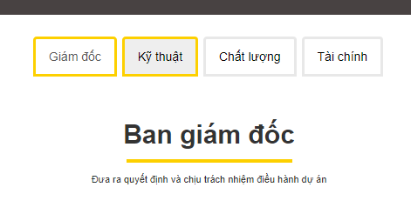
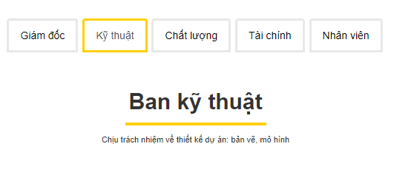
1225-tc2
 | Khi click vào chưa chuyển qua thông tin về kĩ thuật

